상품제안서
오슬로 스퀘어 텀블러 | 상품코드: F14465

 |  |  |  |  |  |  | 02-412-0044 | www.easy1.co.kr
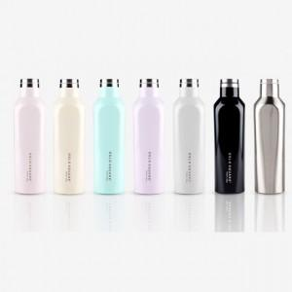 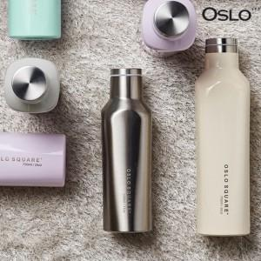 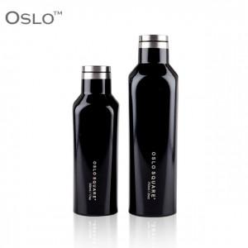

【상세/제작정보】 | 이중진공 스테인레스 보온보냉 감성텀블러

【인쇄/포장옵션】 | 레이저 / 포장지포장

【공급단가】 | 수량 | 50~ | 100~ | 500~ | 1,000~ | 2,000~
*VAT별도 | 500ml | 10,620원 | 10,450원 | 10,200원 | 9,940원 | 9,770원
 | 750ml | 11,870원 | 11,680원 | 11,400원 | 11,110원 | 10,920원

【상품 URL】 | http://www.easy1.co.kr/src/goods_detail.php?gdno=14465

